Página1
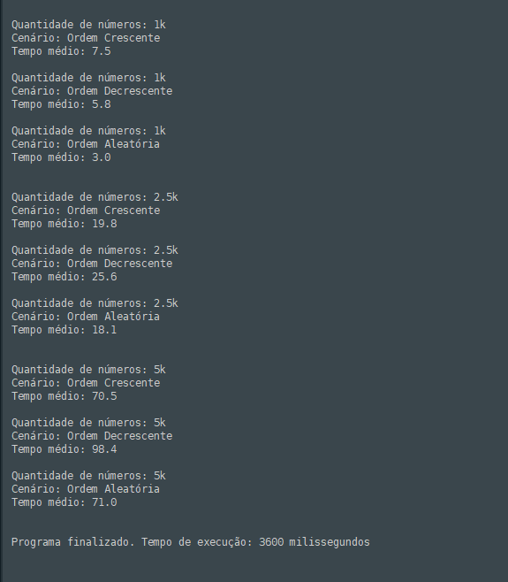
ordem crescente | 1k | 7.5
ordem crescente | 2,5k | 19.8
ordem crescente | 5k | 70.5
ordem decrescente | 1k | 5.8
ordem decrescente | 2,5k | 25.6
ordem decrescente | 5k | 98.4
ordem aleatória | 1k | 3
ordem aleatória | 2,5k | 18.1
ALGORITMO SELECTIONSORT
ordem aleatória | 5k | 71

